Chi tiết địa chất
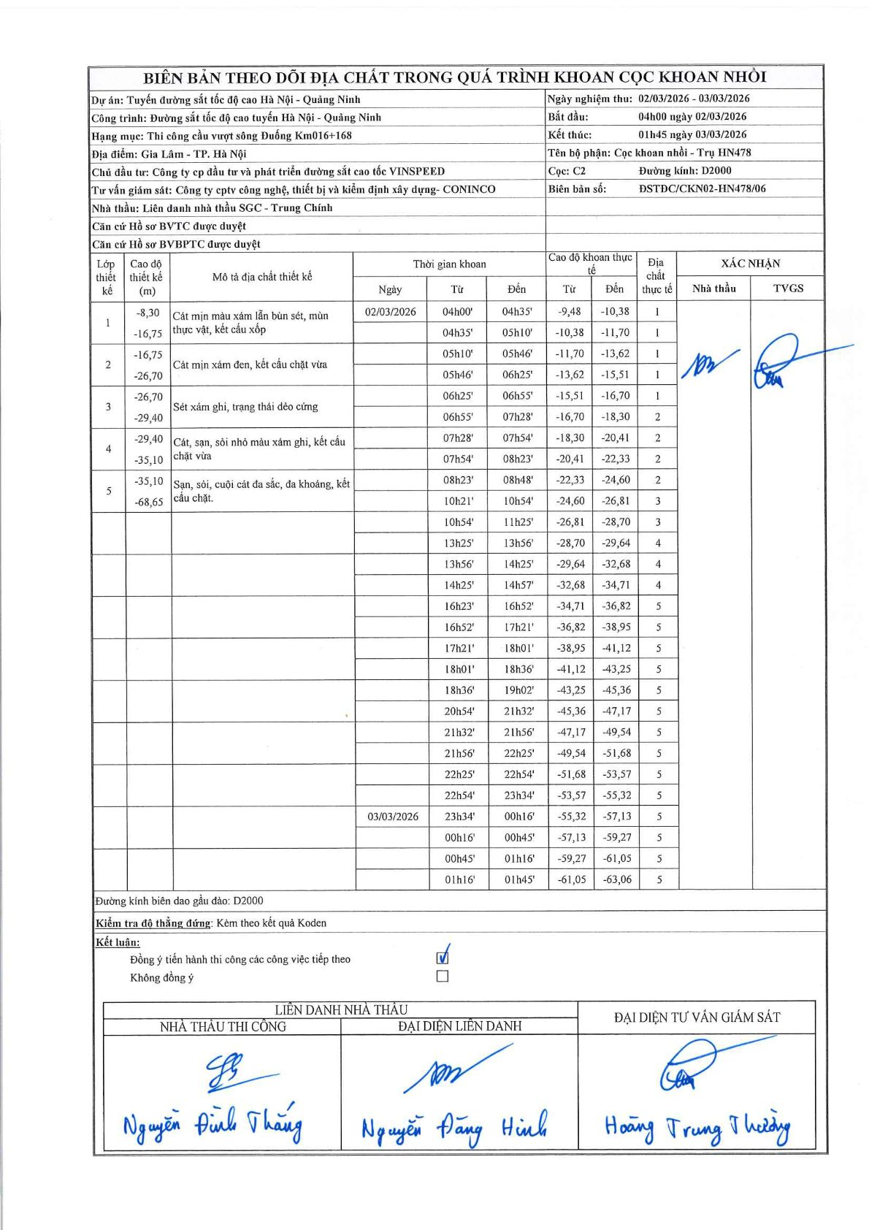
Dự án | Tuyến đường sắt tốc độ cao Hà Nội - Quảng Ninh
Hạng mục | Thi công cầu vượt sông Đuống Km016+168
Tên bộ phận | Cọc khoan nhồi - Trụ HN478
Số hiệu cọc | C2
Biên bản số | DSTDC/CKN02-HN478/06
Đường kính | D2000
Bắt đầu thi công | 04:00 02/03/2026
Kết thúc thi công | 01:45 03/03/2026

Địa chất TT | Đường kính | Mô tả lớp thiết kế | Từ (h) | Đến (h) | Cao độ từ | Cao độ đến | T.Gian (h) | Dài (m) | V (m/h) | Ghi chú
1 | D2000 | Cát mịn màu xám lẫn bùn sét, mùn thực vật, kết cấu xốp | 04h00 02/03/2026 | 04h35 02/03/2026 | -9.48 | -10.38 | 0.58 | 0.9 | 1.54
1 | D2000 | Cát mịn màu xám lẫn bùn sét, mùn thực vật, kết cấu xốp | 04h35 02/03/2026 | 05h10 02/03/2026 | -10.38 | -11.7 | 0.58 | 1.32 | 2.26
1 | D2000 | Cát mịn màu xám lẫn bùn sét, mùn thực vật, kết cấu xốp | 05h10 02/03/2026 | 05h46 02/03/2026 | -11.7 | -13.62 | 0.6 | 1.92 | 3.2
1 | D2000 | Cát mịn màu xám lẫn bùn sét, mùn thực vật, kết cấu xốp | 05h46 02/03/2026 | 06h25 02/03/2026 | -13.62 | -15.51 | 0.65 | 1.89 | 2.91
1 | D2000 | Cát mịn màu xám lẫn bùn sét, mùn thực vật, kết cấu xốp | 06h25 02/03/2026 | 06h55 02/03/2026 | -15.51 | -16.7 | 0.5 | 1.19 | 2.38
2 | D2000 | Cát mịn xám đen, kết cấu chặt vừa | 06h55 02/03/2026 | 07h28 02/03/2026 | -16.7 | -18.3 | 0.55 | 1.6 | 2.91
2 | D2000 | Cát mịn xám đen, kết cấu chặt vừa | 07h28 02/03/2026 | 07h54 02/03/2026 | -18.3 | -20.41 | 0.43 | 2.11 | 4.87
2 | D2000 | Cát mịn xám đen, kết cấu chặt vừa | 07h54 02/03/2026 | 08h23 02/03/2026 | -20.41 | -22.33 | 0.48 | 1.92 | 3.97
2 | D2000 | Cát mịn xám đen, kết cấu chặt vừa | 08h23 02/03/2026 | 08h48 02/03/2026 | -22.33 | -24.6 | 0.42 | 2.27 | 5.45
3 | D2000 | Sét xám ghi, trạng thái dẻo cứng | 10h21 02/03/2026 | 10h54 02/03/2026 | -24.6 | -26.81 | 0.55 | 2.21 | 4.02
3 | D2000 | Sét xám ghi, trạng thái dẻo cứng | 10h54 02/03/2026 | 11h25 02/03/2026 | -26.81 | -28.7 | 0.52 | 1.89 | 3.66
4 | D2000 | Cát, sạn, sỏi nhỏ màu xám ghi, kết cấu chặt vừa | 13h25 02/03/2026 | 13h56 02/03/2026 | -28.7 | -29.64 | 0.52 | 0.94 | 1.82
4 | D2000 | Cát, sạn, sỏi nhỏ màu xám ghi, kết cấu chặt vừa | 13h56 02/03/2026 | 14h25 02/03/2026 | -29.64 | -32.68 | 0.48 | 3.04 | 6.29
4 | D2000 | Cát, sạn, sỏi nhỏ màu xám ghi, kết cấu chặt vừa | 14h25 02/03/2026 | 14h57 02/03/2026 | -32.68 | -34.71 | 0.53 | 2.03 | 3.81
5 | D2000 | Sạn, sỏi, cuội cát đa sắc, đa khoáng, kết cấu chặt. | 16h23 02/03/2026 | 16h52 02/03/2026 | -34.71 | -36.82 | 0.48 | 2.11 | 4.37
5 | D2000 | Sạn, sỏi, cuội cát đa sắc, đa khoáng, kết cấu chặt. | 16h52 02/03/2026 | 17h21 02/03/2026 | -36.82 | -38.95 | 0.48 | 2.13 | 4.41
5 | D2000 | Sạn, sỏi, cuội cát đa sắc, đa khoáng, kết cấu chặt. | 17h21 02/03/2026 | 18h01 02/03/2026 | -38.95 | -41.12 | 0.67 | 2.17 | 3.25
5 | D2000 | Sạn, sỏi, cuội cát đa sắc, đa khoáng, kết cấu chặt. | 18h01 02/03/2026 | 18h36 02/03/2026 | -41.12 | -43.25 | 0.58 | 2.13 | 3.65
5 | D2000 | Sạn, sỏi, cuội cát đa sắc, đa khoáng, kết cấu chặt. | 18h36 02/03/2026 | 19h02 02/03/2026 | -43.25 | -45.36 | 0.43 | 2.11 | 4.87
5 | D2000 | Sạn, sỏi, cuội cát đa sắc, đa khoáng, kết cấu chặt. | 20h54 02/03/2026 | 21h32 02/03/2026 | -45.36 | -47.17 | 0.63 | 1.81 | 2.86
5 | D2000 | Sạn, sỏi, cuội cát đa sắc, đa khoáng, kết cấu chặt. | 21h32 02/03/2026 | 21h56 02/03/2026 | -47.17 | -49.54 | 0.4 | 2.37 | 5.92
5 | D2000 | Sạn, sỏi, cuội cát đa sắc, đa khoáng, kết cấu chặt. | 21h56 02/03/2026 | 22h25 02/03/2026 | -49.54 | -51.68 | 0.48 | 2.14 | 4.43
5 | D2000 | Sạn, sỏi, cuội cát đa sắc, đa khoáng, kết cấu chặt. | 22h25 02/03/2026 | 22h54 02/03/2026 | -51.68 | -53.57 | 0.48 | 1.89 | 3.91
5 | D2000 | Sạn, sỏi, cuội cát đa sắc, đa khoáng, kết cấu chặt. | 22h54 02/03/2026 | 23h34 02/03/2026 | -53.57 | -55.32 | 0.67 | 1.75 | 2.63
5 | D2000 | Sạn, sỏi, cuội cát đa sắc, đa khoáng, kết cấu chặt. | 23h34 02/03/2026 | 00h16 03/03/2026 | -55.32 | -57.13 | 0.7 | 1.81 | 2.59
5 | D2000 | Sạn, sỏi, cuội cát đa sắc, đa khoáng, kết cấu chặt. | 00h16 03/03/2026 | 00h45 03/03/2026 | -57.13 | -59.27 | 0.48 | 2.14 | 4.43
5 | D2000 | Sạn, sỏi, cuội cát đa sắc, đa khoáng, kết cấu chặt. | 00h45 03/03/2026 | 01h16 03/03/2026 | -59.27 | -61.05 | 0.52 | 1.78 | 3.45
5 | D2000 | Sạn, sỏi, cuội cát đa sắc, đa khoáng, kết cấu chặt. | 01h16 03/03/2026 | 01h45 03/03/2026 | -61.05 | -63.06 | 0.48 | 2.01 | 4.16

ẢNH BIÊN BẢN GỐC

